Solicitud gráfica
 | Área: | Matemáticas |  |  | Fecha:
 | Grado: | 9
 | Título del tema: | Funciones y ecuaciones cuadráticas |  |  | ¿Cuaderno de estudio o recurso? | Recurso
 | Editor: | Luisa Fernanda Nivia |  |  | Motor del recurso | M7A

 | Código guión o recurso: | MA_09_06_CO_REC130 | ← Para determinar este código, visite la hoja de Ayuda
 |  |  |  |  | ESPECIFICACIÓN DE ARCHIVOS A ENTREGAR
Núm. | Archivo Shutterstock o ruta en web | Imagen para: | Tipo | Ubicación de la imagen en el recurso M7A | Nombre imagen SMALL | Tamaño imagen SMALL | Nombre imagen ZOOM | Tamaño imagen ZOOM | Descripción | Observaciones
IMG01 | Ver observaciones (última columna de la tabla) | Recurso M7A | Ilustración | Contenido | MA_09_06_CO_REC130_IMG01n.png | 286 x 286 px | MA_09_06_CO_REC130_IMG01a.png | 500 x 500 px | Función f(x)=4^[(x– 3)^2]– 5 señalando vértice e interceptos con el eje x. Cambiar en los números decimales el punto por la coma; y la coma que separa los números por punto y coma. Por ejemplo (1.88, 0) cambiarla por (1,88; 0). | 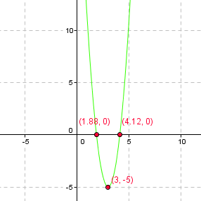
IMG02 | Ver observaciones (última columna de la tabla) | Recurso M7A | Ilustración | Respuesta | MA_09_06_CO_REC130_IMG02.png | 110 x 110 px |  |  | Fórmula f(x ) = 4 ( x – 5)^2 + 3 | 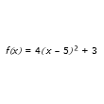
IMG03 | Ver observaciones (última columna de la tabla) | Recurso M7A | Ilustración | Respuesta | MA_09_06_CO_REC130_IMG03.png | 110 x 110 px |  |  | Fórmula g(x ) = –4 ( x – 5)^2 + 3 | 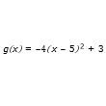
IMG04 | Ver observaciones (última columna de la tabla) | Recurso M7A | Ilustración | Respuesta | MA_09_06_CO_REC130_IMG04.png | 110 x 110 px |  |  | Fórmula h(x ) = –4 ( x – 3)^2 – 3 | 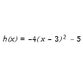
IMG05 | Ver observaciones (última columna de la tabla) | Recurso M7A | Ilustración | Respuesta | MA_09_06_CO_REC130_IMG05.png | 110 x 110 px |  |  | Fórmula s(x ) = 〖4 ( x – 3)〗^2 – 5 | 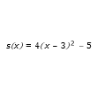
IMG06 | Ver observaciones (última columna de la tabla) | Recurso M7A | Ilustración | Contenido | MA_09_06_CO_REC130_IMG06n.png | 286 x 286 px | MA_09_06_CO_REC130_IMG06a.png | 500 x 500 px | Gráfica de la función f(x)=– 2[(x+3)^2]– 1 | 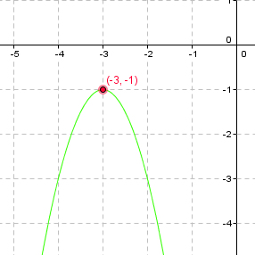
IMG07 | Ver observaciones (última columna de la tabla) | Recurso M7A | Ilustración | Contenido | MA_09_06_CO_REC130_IMG07n.png | 286 x 286 px | MA_09_06_CO_REC130_IMG07a.png | 500 x 500 px | Fórmula f(x)=– 2[(x+3)^2]– 1 | 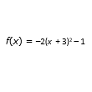
IMG08 | Ver observaciones (última columna de la tabla) | Recurso M7A | Ilustración | Contenido | MA_09_06_CO_REC130_IMG08n.png | 286 x 286 px | MA_09_06_CO_REC130_IMG08a.png | 500 x 500 px | Fórmula g(x)= 2[(x+3)^2]– 1 | 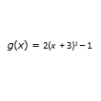
IMG09 | Ver observaciones (última columna de la tabla) | Recurso M7A | Ilustración | Contenido | MA_09_06_CO_REC130_IMG09n.png | 286 x 286 px | MA_09_06_CO_REC130_IMG09a.png | 500 x 500 px | Fórmula h(x)=– 2[(x– 3)^2]– 1 | 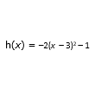
IMG10 | Ver observaciones (última columna de la tabla) | Recurso M7A | Ilustración | Contenido | MA_09_06_CO_REC130_IMG10n.png | 286 x 286 px | MA_09_06_CO_REC130_IMG10a.png | 500 x 500 px | Fórmula t(x)=– 2[(x+3)^2]+1 | 
IMG11 | Ver observaciones (última columna de la tabla) | Recurso M7A | Ilustración | Contenido | MA_09_06_CO_REC130_IMG11n.png | 286 x 286 px | MA_09_06_CO_REC130_IMG11a.png | 500 x 500 px | Gráfica de la función f(x)=– 3[(x+1)^2] | 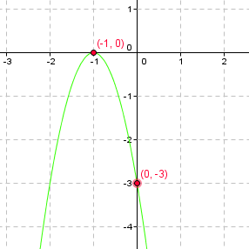
IMG12 | Ver observaciones (última columna de la tabla) | Recurso M7A | Ilustración | Respuesta | MA_09_06_CO_REC130_IMG12.png | 110 x 110 px |  |  | Fórmula f(x)=– 3[(x–3)^2] | 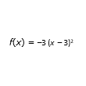
IMG13 | Ver observaciones (última columna de la tabla) | Recurso M7A | Ilustración | Respuesta | MA_09_06_CO_REC130_IMG13.png | 110 x 110 px |  |  | Fórmula g(x)= –3[(x+1)^2] | 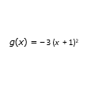
IMG14 | Ver observaciones (última columna de la tabla) | Recurso M7A | Ilustración | Respuesta | MA_09_06_CO_REC130_IMG14.png | 110 x 110 px |  |  | Fórmula h(x)=– 3[(x+ 3)^2]– | 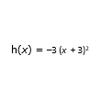
IMG15 | Ver observaciones (última columna de la tabla) | Recurso M7A | Ilustración | Respuesta | MA_09_06_CO_REC130_IMG15.png | 110 x 110 px |  |  | Fórmula t(x)=– 3[(x–1)^2] | 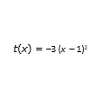
IMG16 | Ver observaciones (última columna de la tabla) | Recurso M7A | Ilustración | Contenido | MA_09_06_CO_REC130_IMG16n.png | 286 x 286 px | MA_09_06_CO_REC130_IMG16a.png | 500 x 500 px | Gráfica de la función f(x)=2[(x+4)^2]–1 | 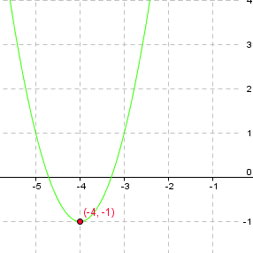
IMG17 | Ver observaciones (última columna de la tabla) | Recurso M7A | Ilustración | Respuesta | MA_09_06_CO_REC130_IMG17.png | 110 x 110 px |  |  | Fórmula f(x)=2[(x+4)^2]–1 | 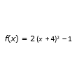
IMG18 | Ver observaciones (última columna de la tabla) | Recurso M7A | Ilustración | Respuesta | MA_09_06_CO_REC130_IMG18.png | 110 x 110 px |  |  | Fórmula g(x)=–2[(x+4)^2]–1 | 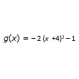
IMG19 | Ver observaciones (última columna de la tabla) | Recurso M7A | Ilustración | Respuesta | MA_09_06_CO_REC130_IMG19.png | 110 x 110 px |  |  | Fórmula h(x)=2[(x+4)^2]–1 | 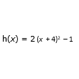
IMG20 | Ver observaciones (última columna de la tabla) | Recurso M7A | Ilustración | Respuesta | MA_09_06_CO_REC130_IMG20.png | 110 x 110 px |  |  | Fórmula t(x)=–2[(x–4)^2]–1 | 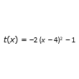
IMG21 | Ver observaciones (última columna de la tabla) | Recurso M7A | Ilustración | Contenido | MA_09_06_CO_REC130_IMG21n.png | 286 x 286 px | MA_09_06_CO_REC130_IMG21a.png | 500 x 500 px | Gráfica de la función f(x)=–2[(x–2)^2]–2 | 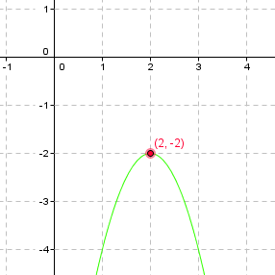
IMG22 | Ver observaciones (última columna de la tabla) | Recurso M7A | Ilustración | Respuesta | MA_09_06_CO_REC130_IMG22.png | 110 x 110 px |  |  | Fórmula f(x)=–2[(x–2)^2]–2 | 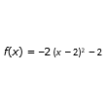
IMG23 | Ver observaciones (última columna de la tabla) | Recurso M7A | Ilustración | Respuesta | MA_09_06_CO_REC130_IMG23.png | 110 x 110 px |  |  | Fórmula g(x)=2[(x+2)^2]–2 | 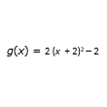
IMG24 | Ver observaciones (última columna de la tabla) | Recurso M7A | Ilustración | Respuesta | MA_09_06_CO_REC130_IMG24.png | 110 x 110 px |  |  | Fórmula h(x)=–2([x+2)^2]–2 | 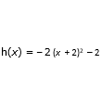
IMG25 | Ver observaciones (última columna de la tabla) | Recurso M7A | Ilustración | Respuesta | MA_09_06_CO_REC130_IMG25.png | 110 x 110 px |  |  | Fórmula t(x)=2[(x+2)^2]+2 | 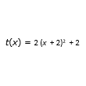
IMG26 | Ver observaciones (última columna de la tabla) | Recurso M7A | Ilustración | Contenido | MA_09_06_CO_REC130_IMG26n.png | 286 x 286 px | MA_09_06_CO_REC130_IMG26a.png | 500 x 500 px | Gráfica de f(x)=3(x^2)+6x+1. Cambiar en los números decimales el punto por la coma; y la coma que separa los números por punto y coma. Por ejemplo (1.88, 0) cambiarla por (1,88; 0). | 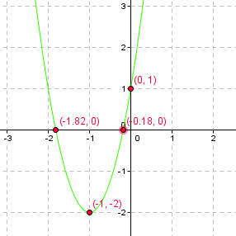
IMG27 | Ver observaciones (última columna de la tabla) | Recurso M7A | Ilustración | Respuesta | MA_09_06_CO_REC130_IMG27.png | 110 x 110 px |  |  | Fórmula f(x)=3(x^2)+6x+1 | 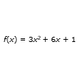
IMG28 | Ver observaciones (última columna de la tabla) | Recurso M7A | Ilustración | Respuesta | MA_09_06_CO_REC130_IMG28.png | 110 x 110 px |  |  | g(x)=–3(x^2)+6x–1 | 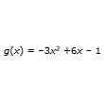
IMG29 | Ver observaciones (última columna de la tabla) | Recurso M7A | Ilustración | Respuesta | MA_09_06_CO_REC130_IMG29.png | 110 x 110 px |  |  | Fórmula h(x)=3(x^2)–6x+1 | 
IMG30 | Ver observaciones (última columna de la tabla) | Recurso M7A | Ilustración | Respuesta | MA_09_06_CO_REC130_IMG30.png | 110 x 110 px |  |  | Fórmula t(x)=3(x^2)–6x–1 | 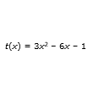
IMG31 | Ver observaciones (última columna de la tabla) | Recurso M7A | Ilustración | Contenido | MA_09_06_CO_REC130_IMG31n.png | 286 x 286 px | MA_09_06_CO_REC130_IMG31a.png | 500 x 500 px | Gráfica de la parábola f(x)=2(x^2)–6x+4. Cambiar en los números decimales el punto por la coma; y la coma que separa los números por punto y coma. Por ejemplo (1.88, 0) cambiarla por (1,88; 0). | 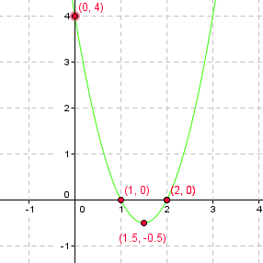
IMG32 | Ver observaciones (última columna de la tabla) | Recurso M7A | Ilustración | Respuesta | MA_09_06_CO_REC130_IMG32.png | 110 x 110 px |  |  | Fórmula f(x)=2(x^2)+6x+2 | 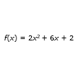
IMG33 | Ver observaciones (última columna de la tabla) | Recurso M7A | Ilustración | Respuesta | MA_09_06_CO_REC130_IMG33.png | 110 x 110 px |  |  | Fórmula g(x)=2(x^2)+6x+4 | 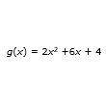
IMG34 | Ver observaciones (última columna de la tabla) | Recurso M7A | Ilustración | Respuesta | MA_09_06_CO_REC130_IMG34.png | 110 x 110 px |  |  | Fórmula h(x)=2(x^2)-6x+4 | 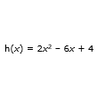
IMG35 | Ver observaciones (última columna de la tabla) | Recurso M7A | Ilustración | Respuesta | MA_09_06_CO_REC130_IMG35.png | 110 x 110 px |  |  | Fórmula t(x)=3(x^2)+6x–4 | 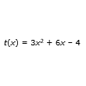
IMG36 | Ver observaciones (última columna de la tabla) | Recurso M7A | Ilustración | Contenido | MA_09_06_CO_REC130_IMG36n.png | 286 x 286 px | MA_09_06_CO_REC130_IMG36a.png | 500 x 500 px | Gráfica de la parábola f(x)=–5[(x-1)^2]–1 | 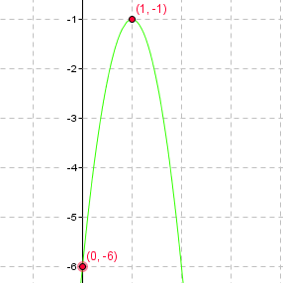
IMG37 | Ver observaciones (última columna de la tabla) | Recurso M7A | Ilustración | Respuesta | MA_09_06_CO_REC130_IMG37.png | 110 x 110 px |  |  | Fórmula f(x)=-5[(x--1 | 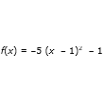
IMG38 | Ver observaciones (última columna de la tabla) | Recurso M7A | Ilustración | Respuesta | MA_09_06_CO_REC130_IMG38.png | 110 x 110 px |  |  | Fórmula h(x)=-5[(x-1)^2]-2 | 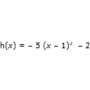
IMG39 | Ver observaciones (última columna de la tabla) | Recurso M7A | Ilustración | Respuesta | MA_09_06_CO_REC130_IMG39.png | 110 x 110 px |  |  | Fórmula t(x)=[5(x+1)^2]-1 | 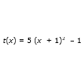
IMG40 | Ver observaciones (última columna de la tabla) | Recurso M7A | Ilustración | Respuesta | MA_09_06_CO_REC130_IMG40.png | 110 x 110 px |  |  | Fórmula g(x)=5[(x+1)^2]+1 | 